note
互联网和大数据
互联网是大数据的实现方式。催生了相关技术的实现。

1月25日放假，农历初七上班， 放14天
周一到周五，到12：30，下午到17：30
自习，12：30到14：00，18：30到21：00
迟到要告知老师，不吸烟，不许在这里吃早饭。
春节电脑都拿走
下周学了一个星期了，协议

写给三个月之后的自己，写400字，Word文档，作业。
明天之前发给董老师

下午直接讲Linux

几点要求 |  |  | 64位操作系统，表示CPU处理的能力。
空杯心态 |  |  | what is Unix，了解一下
 |  |  | 类型 | 公司 | 硬件
 |  |  | aix | IBM | power系列
云就是IDC |  |  | hp-ux: | HP | sparc/x86
查看官方文档。 |  |  | solaris | sun(oracle) | itan
 |  |  | Linux开元，使用Unix内核，大概分为四个方向

 |  |  | 虚拟机软件

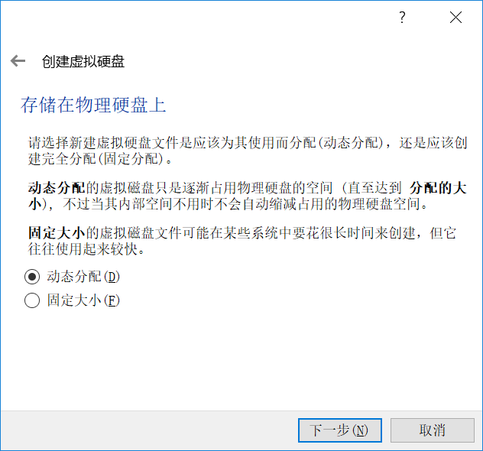

 | 硬盘是SATA接口

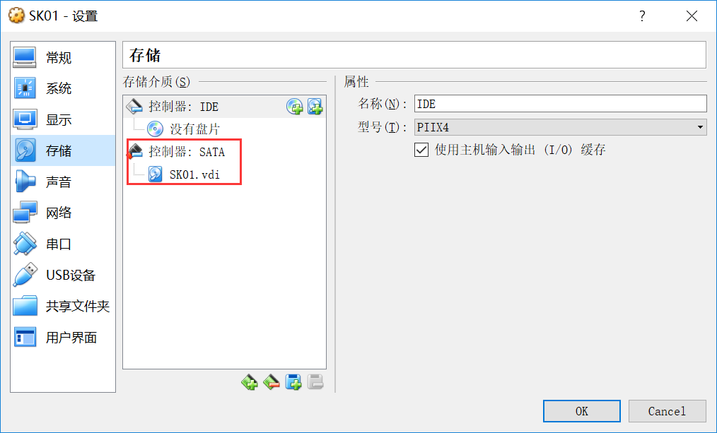

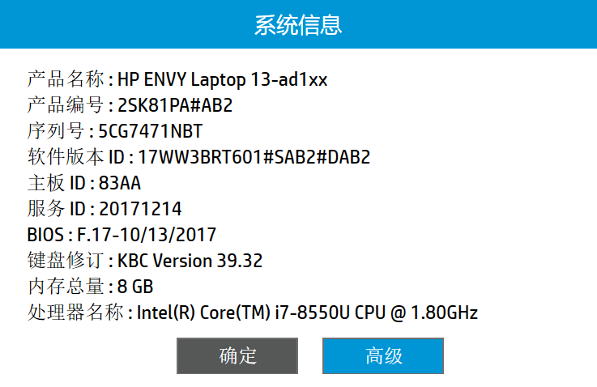

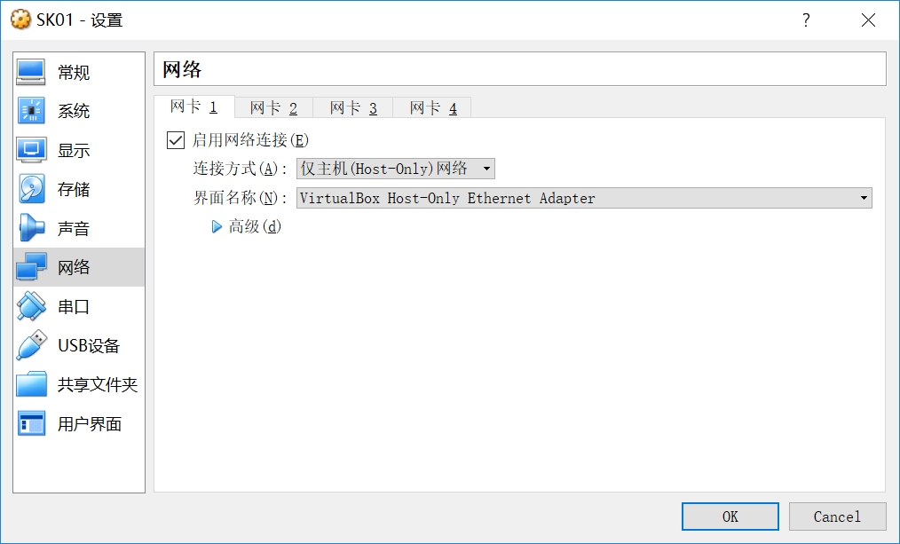

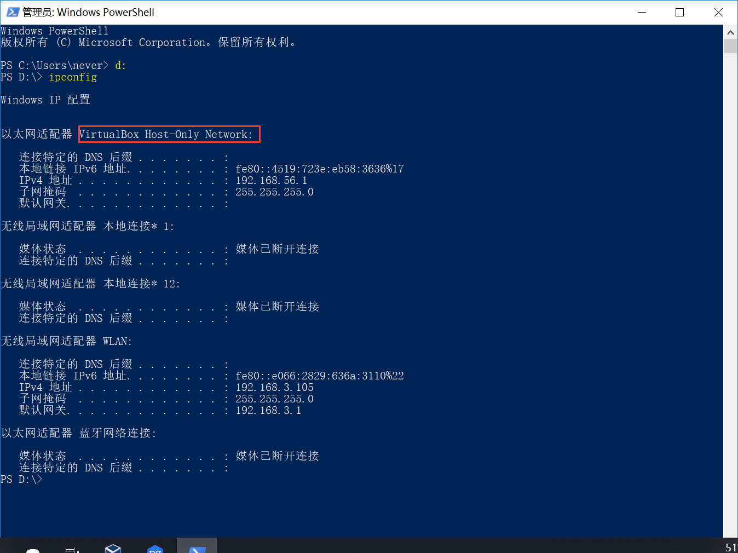

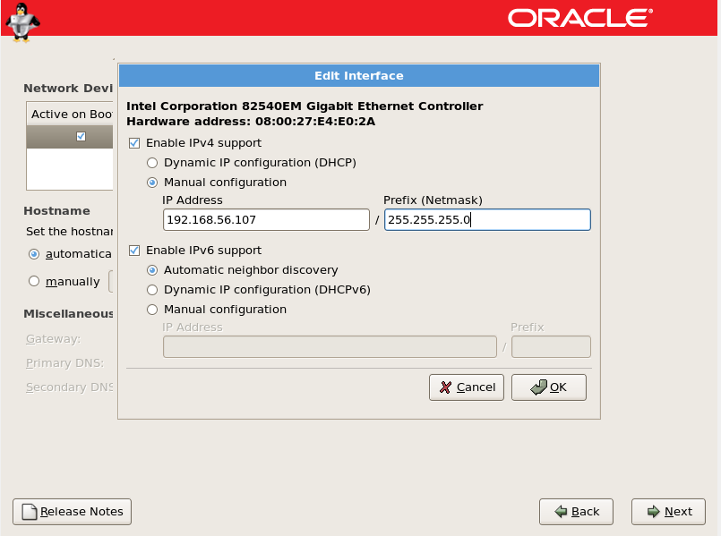

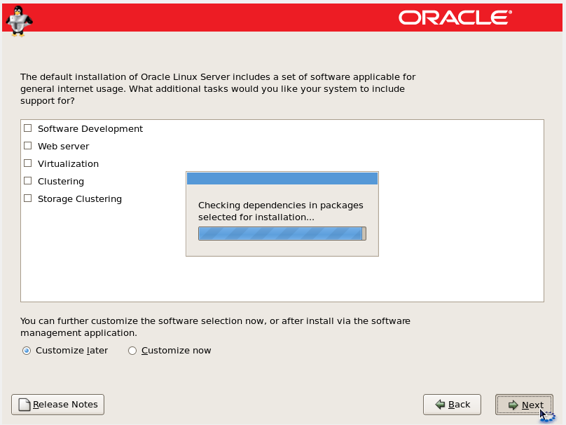

 | CRT可以连接多个Linux，通过IP地址，有连接串，远程连接即可。
设置硬件
系统 | 启动顺序，第一次安装，光驱在上边，之后只要调整硬盘到最上边即可。
存储 | 配置光盘 | 选择光盘镜像的位置

安装Linux系统

